Sheet1
项目 | 品牌 | 型号 | 规格 | 系列 | 材质 | 颜色 | 备注 | 图片
大地砖(客餐厅) | 东鹏 | FG805301 | 800*800 | 云海玉 | 全抛釉 |  | 地砖
厨卫墙地砖 | 东鹏（阳台墙砖） | LN45255 | 300*450 | 蒂诺 | 仿古砖 |  | 墙砖 | 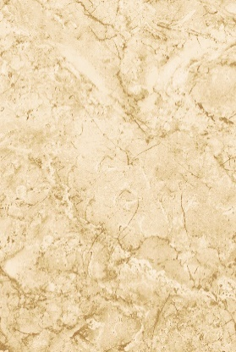
 | 东鹏（阳台地砖） | LP30255 | 300*300 | 蒂诺 | 仿古砖 |  | 地砖 | 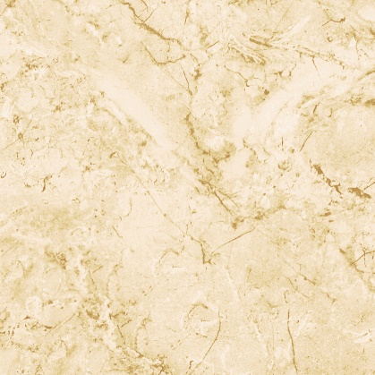
 | 东鹏（卫生间墙砖） | LN63870 | 300*600 | 黄龙玉 | 仿古砖 |  | 墙砖 | 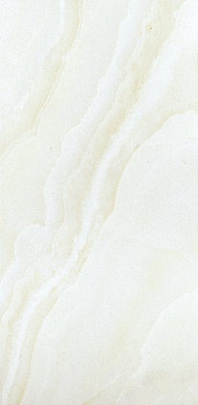
 | 东鹏（卫生间地砖） | LF30870 | 300*300 | 黄龙玉 | 仿古砖 |  | 地砖 | 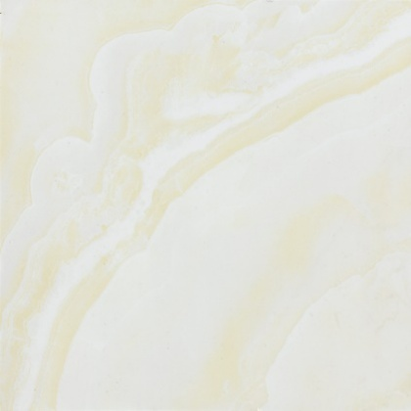
 | 东鹏（厨房墙砖） | LN63883 | 300*600 | 彩玉 | 抛釉 |  | 墙砖 | 
 | 东鹏（厨房地砖） | LF30356 | 300*300 | 彩玉 | 仿古砖 |  | 地砖
木地板 | 大卫 | FO9LG07-F1-20 | 1210*192*15 | 榆木 （黄色浮雕） | 实木多层 |  |  | 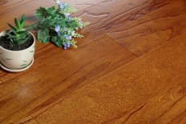
卫生间龙头 | 美标 | CF-0901.101.50 |  |  |  |  |  | 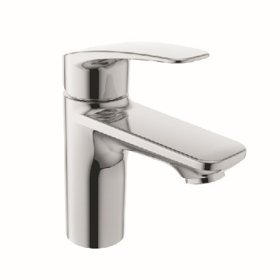
花洒 | 科勒 | K-5428T-B4-CP |  | 齐悦淋浴柱 |  |  | 带顶喷 | 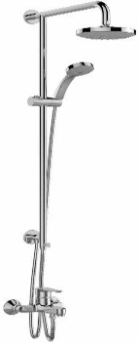
卫浴洁具 | 马桶 | 东鹏智能马桶盖 | ZGW1300-G109 |  |  | 1.纳米抗菌喷头； 2.高强度UF脲醛盖板； 3.纳米银离子抗菌座圈 |  | 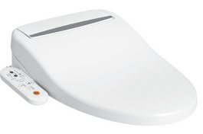
四件套 | 汇泰龙 | JZ-21700L |  |  |  |  | 单毛巾杆 浴巾架 马桶刷架 厕纸架
地漏 | 吉帝 | JD-541C-T | 100*100 | 普通防臭地漏 |  |  |  | 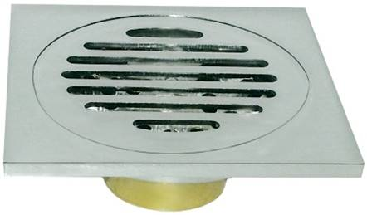
 | 吉帝 | JD-543-T | 100*100 | 洗衣机专用地漏 |  |  |  | 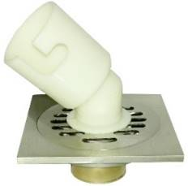
厨房吊顶 | 友邦 | NW1601 | 300*300 | 优质原生铝（一级铝镁合金），基材表面进行脱脂和化学处理后，滚涂优质涂料 | 基层材质： 铝锰镁合金 表面材质： 聚脂漆 |  |  | 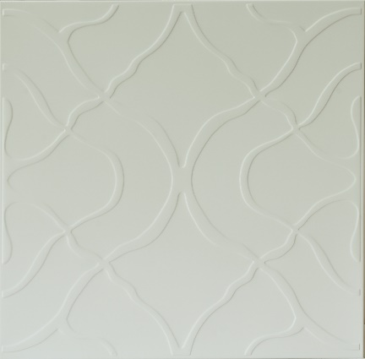
卫生间吊顶 | 友邦 | 703 | 300*300 | 优质原生铝（一级铝镁合金），基材表面进行脱脂和化学处理后，滚涂优质涂料. | 基层材质： 铝锰镁合金 表面材质： 聚脂漆 |  |  | 
厨房吸顶灯 | 吸顶灯 | 西顿 | CDN-300G-87 | 300*300 | LED照明8W，进口三菱激光打点 | 铝合金型材面板， 白色ABS箱体 |  | 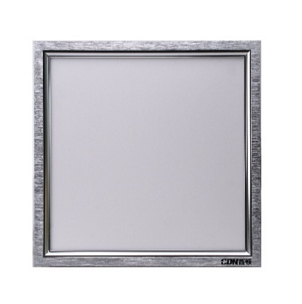
浴霸 | 西顿 | CDN-F600-51 | 300*600 | LED照明+吹风+换气+风暖 | 铝合金型材面板， 白色半铁箱体 |  |  | 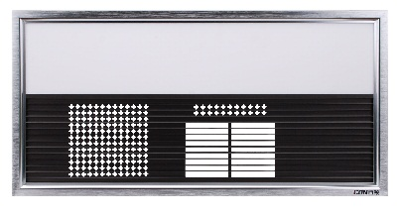
平开门 | 梦天·康e木门 | FC-3Z | 门洞尺寸：2050*880*260 |  | 实木复合（油漆） | 混油宫廷白 |  | 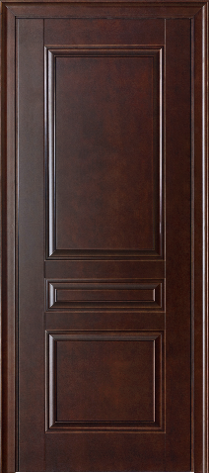
 | 梦天·康e木门 | FC-3B | 门洞尺寸：2050*880*260 |  | 实木复合（油漆） 玉砂玻璃 透明玻璃 | 混油宫廷白 | 玉砂玻璃 | 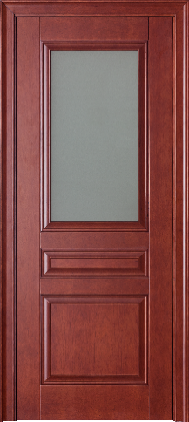
推拉门 | 梦天·康e木门 | FA-2Y | 门洞尺寸范围： 1910≤H≤2100 1190≤W≤1600 150≤D≤300 |  | 实木复合（油漆） | 宫廷白 | 透明玻璃 | 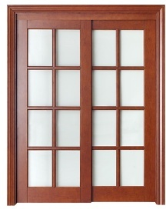
门锁 | 汇泰龙 | JZ-67015L |  |  | 基层材质： SUS304不锈钢 表面材质： 电镀 | 拉丝铬 |  | 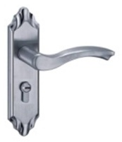
门吸 | 汇泰龙 | JZ-87871L |  |  | 基层材质： SUS201不锈钢 表面材质： 电镀 | 沙光
合页 | 汇泰龙 | JZ-2543D-4BB-L |  |  | 基层材质： SUS304不锈钢 表面材质： 电镀 | 沙光
柜体 | 开来 |  | 吊柜规格： 高680*深350 地柜规格： 高680*深570 |  | 双饰面 | 琥珀红 RSJ039 |  | 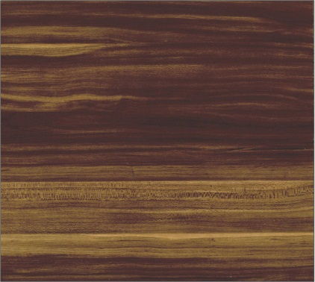
台面 | 优丽斯 |  |  |  | 石英石 | 雅典白ZPT108 |  标准台面边型： | 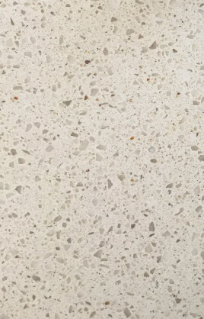
水槽 | 普乐美 | GC12020S | 开孔尺寸： 756*456 盆的外观尺寸：782*482*180 |  | 不锈钢（304） |  | 配置：A1落水器，简易下水管一套，皂液器一套 | 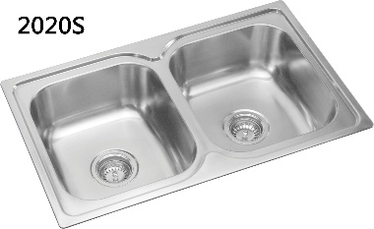
厨房龙头 | 普乐美 | PF7107 | 380*190*90 |  | 不锈钢（304） |  |  | 